c. sprzedaży produkty stałe
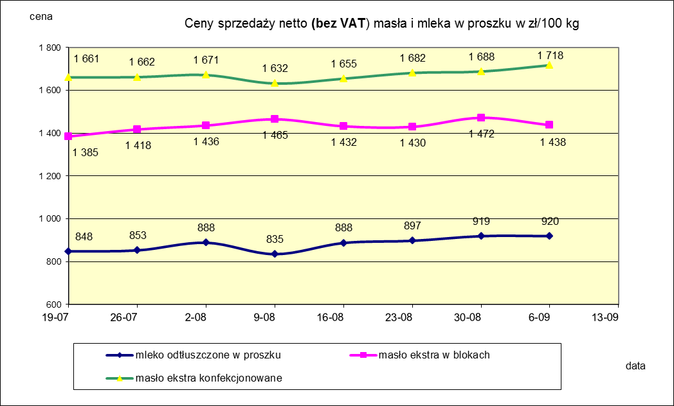
Ceny sprzedaży NETTO (bez VAT) wybranych produktów mleczarskich za okres: 31.08 - 06.09.2020r.
Średnie ceny liczone są jako średnia ważona za 100 kg.
Daty podane w tabelach oznaczają ostatni dzień analizowanego tygodnia (poniedziałek - niedziela)

TOWAR | Rodzaj | POLSKA |  |  | MAKROREGION
 |  |  |  |  | PÓŁNOCNY |  |  | CENTRALNY |  |  | POŁUDNIOWO-WSCHODNI |  |  | ZACHODNI
 |  | Cena [zł/100kg] |  | Tygodn. zmiana | Cena [zł/100kg] |  | Tygodn. zmiana | Cena [zł/100kg] |  | Tygodn. zmiana | Cena [zł/100kg] |  | Tygodn. zmiana | Cena [zł/100kg] |  | Tygodn. zmiana
 |  | 2020-09-06 | 2020-08-30 | ceny [%] | 2020-09-06 | 2020-08-30 | ceny [%] | 2020-09-06 | 2020-08-30 | ceny [%] | 2020-09-06 | 2020-08-30 | ceny [%] | 2020-09-06 | 2020-08-30 | ceny [%]
Masło 82% tł., 16% wody | w blokach | 1,438 | 1,472 | -2.3 | 1,387 | 1,455 | -4.7 | 1,630 | 1,703 | -4.2 | 1,541 | 1,730 | -10.9 | 1,565 | 1,494 | 4.8
 | konfekcjonowane | 1,718 | 1,688 | 1.8 | 1,703 | 1,671 | 1.9 | 1,785 | 1,750 | 2.0 | 1,782 | 1,797 | -0.8 | 1,710 | 1,702 | 0.4
Masło 80% tł., 16%wody, 2% soli | w blokach | -- | -- | -- | -- | -- | -- | -- | -- | -- | -- | -- | -- | -- | -- | --
Masło | Ogółem | 1,664 | 1,649 | 0.9 | 1,645 | 1,634 | 0.7 | 1,776 | 1,748 | 1.6 | 1,767 | 1,794 | -1.5 | 1,646 | 1,608 | 2.4
Mleko w proszku | pełne | 1,160 | 1,157 | 0.3 | 1,147 | 1,172 | -2.1 | 1,222 | 1,200 | 1.8 | nld | nld | - | nld | nld | -
 | odtłuszczone | 920 | 919 | 0.0 | 915 | 926 | -1.2 | 934 | 916 | 2.0 | 902 | 980 | -8.0 | 906 | 875 | 3.5
 | Ogółem | 987 | 951 | 3.7 | 978 | 950 | 2.9 | 976 | 937 | 4.1 | 1,057 | 1,038 | 1.8 | 1,014 | 969 | 4.6
Mleko zagęszczone | słodzone | nld | nld | - | -- | -- | -- | -- | -- | -- | -- | -- | -- | nld | nld | -
 | niesłodzone | 595 | 571 | 4.1 | nld | nld | - | -- | -- | -- | -- | -- | -- | nld | nld | -
 | Ogółem | 707 | 698 | 1.2 | nld | nld | - | -- | -- | -- | -- | -- | -- | nld | nld | -
Bezwodny tłuszcz mleczny |  | nld | nld | - | nld | nld | - | -- | -- | -- | -- | -- | -- | -- | -- | --
Serwatka w proszku |  | 299 | 316 | -5.2 | 301 | 321 | -6.4 | 304 | 297 | 2.3 | 286 | 296 | -3.4 | -- | -- | --
Laktoza |  | -- | -- | -- | -- | -- | -- | -- | -- | -- | -- | -- | -- | -- | -- | --
Kazeina i kazeiniany |  | -- | -- | -- | -- | -- | -- | -- | -- | -- | -- | -- | -- | -- | -- | --

c. sprzedaży sery i twarogi
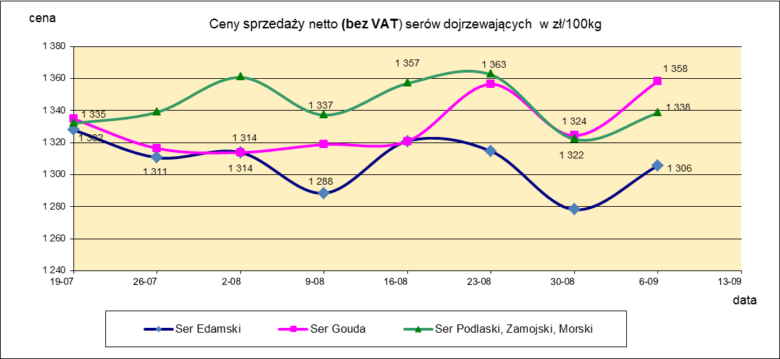
Ceny sprzedaży NETTO (bez VAT) wybranych produktów mleczarskich za okres: 31.08 - 06.09.2020r.
Średnie ceny liczone są jako średnia ważona za 100 kg.
Daty podane w tabelach oznaczają ostatni dzień analizowanego tygodnia (poniedziałek - niedziela)
TOWAR | Rodzaj | POLSKA |  |  | MAKROREGION
 |  |  |  |  | PÓŁNOCNY |  |  | CENTRALNY |  |  | POŁUDNIOWO-WSCHODNI |  |  | ZACHODNI
 |  | Cena [zł/100kg] |  | Tygodn. zmiana | Cena [zł/100kg] |  | Tygodn. zmiana | Cena [zł/100kg] |  | Tygodn. zmiana | Cena [zł/100kg] |  | Tygodn. zmiana | Cena [zł/100kg] |  | Tygodn. zmiana
 |  | 2020-09-06 | 2020-08-30 | ceny [%] | 2020-09-06 | 2020-08-30 | ceny [%] | 2020-09-06 | 2020-08-30 | ceny [%] | 2020-09-06 | 2020-08-30 | ceny [%] | 2020-09-06 | 2020-08-30 | ceny [%]
SERY DOJRZEWAJĄCE | typu EDAMSKI | 1,306 | 1,278 | 2.1 | 1,324 | 1,272 | 4.1 | 1,252 | 1,335 | -6.2 | -- | -- | -- | 1,333 | 1,280 | 4.1
 | typu GOUDA | 1,358 | 1,324 | 2.5 | 1,359 | 1,322 | 2.9 | 1,358 | 1,344 | 1.1 | 1,358 | 1,338 | 1.5 | 1,328 | 1,320 | 0.6
 | typu CHEDDAR | 1,342 | 1,346 | -0.3 | nld | nld | - | nld | nld | - | -- | -- | -- | -- | -- | --
 | typu EMENTALER | 1,569 | 1,512 | 3.8 | 1,740 | 1,689 | 3.0 | nld | nld | - | nld | nld | - | nld | nld | -
 | PODLASKI, ZAMOJSKI, MORSKI | 1,338 | 1,322 | 1.2 | 1,360 | 1,337 | 1.7 | 1,306 | 1,318 | -0.9 | 1,273 | 1,272 | 0.1 | nld | nld | -
 | PARMEZAN | nld | -- | -- | 2,665 | -- | -- | -- | -- | -- | -- | -- | -- | -- | -- | --
 | RADAMER | nld | nld | - | -- | -- | -- | -- | -- | -- | nld | nld | - | -- | -- | --
Ser typu MOZZARELLA |  | 1,391 | 1,444 | -3.7 | 1,393 | 1,449 | -3.8 | 1,452 | 1,469 | -1.2 | 1,349 | 1,364 | -1.1 | -- | -- | --
Ser typu FETA |  | 1,057 | 1,063 | -0.6 | nld | nld | - | nld | nld | - | nld | nld | - | -- | -- | --
SERY PLEŚNIOWE |  | 1,980 | 2,061 | -3.9 | 1,943 | 1,902 | 2.2 | -- | -- | -- | -- | -- | -- | 2,010 | 2,205 | -8.8
SERY i TWAROGI ŚWIEŻE | twaróg min. 40% tł. | 916 | 932 | -1.8 | 971 | 1,002 | -3.0 | 969 | 1,003 | -3.3 | 958 | 961 | -0.3 | 810 | 815 | -0.6
 | serek granulowany min. 40% tł. | 669 | 682 | -2.0 | nld | nld | - | nld | nld | - | nld | nld | - | nld | nld | -

mleko do skupu
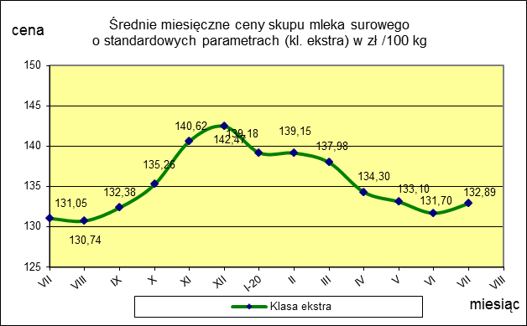
ŚREDNIA WAŻONA CENA SKUPU MLEKA NETTO (bez VAT) O STANDARDOWYCH PARAMETRACH (d. KL. EKSTRA) w zł/100kg

 |  |  | TOWAR |  | POLSKA
 |  |  |  |  | Cena [zł/100kg] |  | Miesięczna. zmiana ceny
 |  |  |  |  | lipiec | czerwiec
 |  |  | Mleko surowe do skupu o standardowych parametrach |  | 132.9 | 131.7 | 0.9

TOWAR | MAKROREGION
 | PÓŁNOCNY |  |  | CENTRALNY |  |  | POŁUDNIOWO-WSCHODNI |  |  | ZACHODNI
 | Cena [zł/100kg] |  | Miesięczna zmiana | Cena [zł/100kg] |  | Miesięczna zmiana | Cena [zł/100kg] |  | Miesięczna zmiana | Cena [zł/100kg] |  | Miesięczna zmiana
 | lipiec | czerwiec | ceny [%] | lipiec | czerwiec | ceny [%] | lipiec | czerwiec | ceny [%] | lipiec | czerwiec | ceny [%]
Mleko surowe do skupu o standardowych parametrach | 136.8 | 135.9 | 0.7 | 125.6 | 124.4 | 0.9 | 126.7 | 126.6 | 0.1 | 130.9 | 127.6 | 2.6

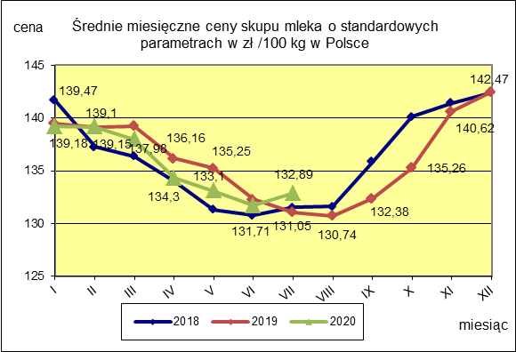
 |  |  |  |  |  |  | POLSKA
 |  |  |  |  |  | TOWAR | lipiec 2020 | lipiec 2019 | lipiec 2018 | Zmiana ceny [%] w 2020r. w stos. do lat:
 |  |  |  |  |  |  |  |  |  | 2019r. | 2018r.
 |  |  |  |  |  | Mleko o standardowych parametrach | 132.89 | 131.05 | 131.53 | 1.4 | 1.0

Średnie miesięczne -wykresy
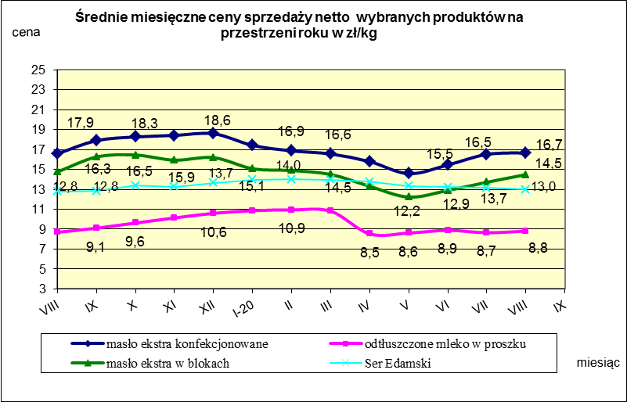

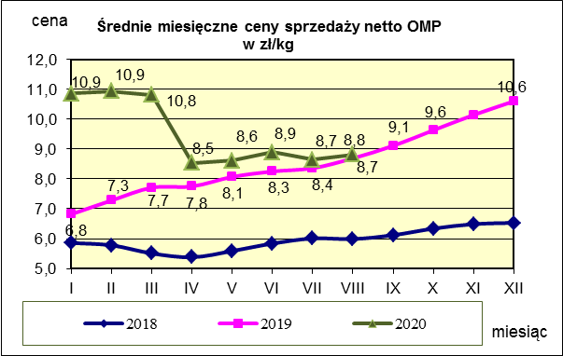
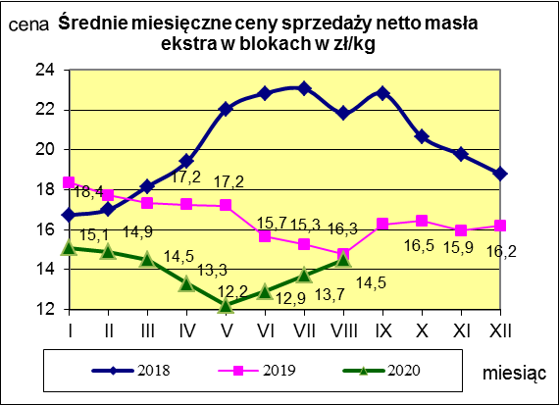
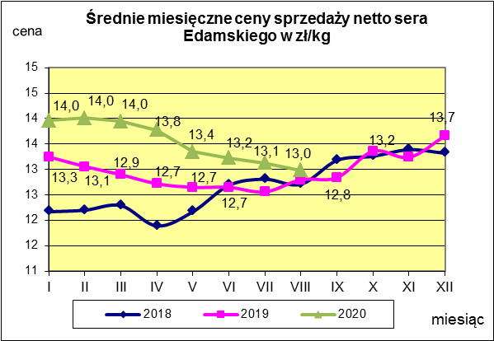

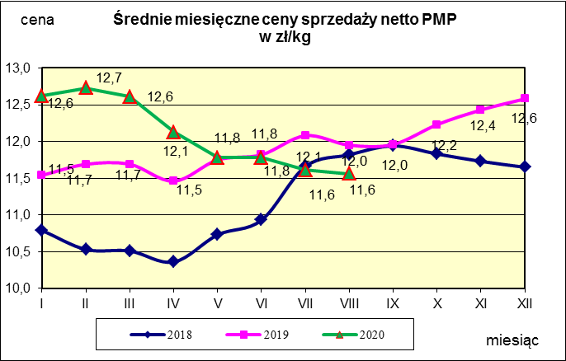
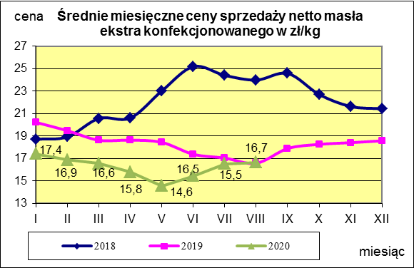
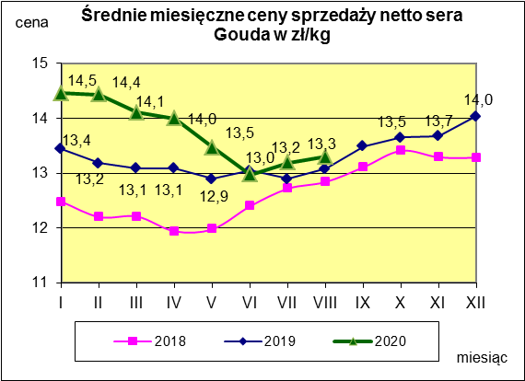

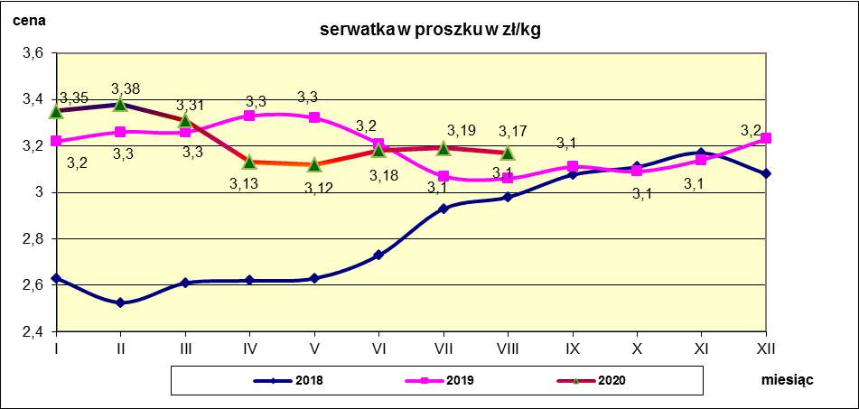

Polska a UE
Średnie miesięczne ceny skupu mleka surowego

Dane Komisji Europejskiej

KRAJ | I | II | III | IV | V | VI | VII | VIII | IX | X | XI | XII | I-2005 | II | III | IV | V | VI | VII | VIII | IX | X | XI | XII | I-19 | II | III | IV | V | VI | VII | VIII | IX | X | XI | XII | I-20 | II | III | IV | V | VI | VII | VIII
Francja | 29.220 | 29.040 | 27.180 | 24.740 | 25.750 | 26.440 | 28.420 | 30.560 | 30.770 | 30.400 | 30.160 | 29.770 | 30.840 | 30.260 | 28.460 | 26.590 | 26.180 | 26.720 | 28.190 | 30.520 | 32.650 | 32.4 | 32.5 | 32.1 | 36.0 | 35.9 | 33.5 | 35.7 | 34.8 | 34.0 | 35.9 | 36.4 | 37.3 | 37.7 | 37.5 | 36.8 | 36.4 | 36.9 | 35.8 | 35.9 | 35.5 | 34.5 | 35.4
Niemcy | 28.640 | 28.120 | 27.710 | 27.650 | 27.990 | 27.780 | 27.870 | 28.440 | 29.690 | 30.990 | 31.500 | 30.520 | 27.250 | 26.750 | 26.450 | 26.300 | 26.150 | 26.320 | 26.350 | 26.700 | 28.770 | 34.4 | 34.7 | 34.4 | 35.5 | 36.2 | 35.0 | 34.5 | 34.0 | 33.5 | 32.9 | 33.0 | 33.9 | 34.7 | 35.2 | 35.3 | 34.9 | 34.8 | 34.9 | 34.1 | 32.5 | 32.0 | 31.8
Polska |  |  |  |  | 16.900 | 20.700 | 22.000 | 22.230 | 22.800 | 23.400 | 24.700 | 25.500 | 26.620 | 26.410 | 25.800 | 25.190 | 24.910 | 23.950 | 23.970 | 24.590 | 24.970 | 28.9 | 30.1 | 29.8 | 32.5 | 32.2 | 32.4 | 31.8 | 31.5 | 31.0 | 30.8 | 30.1 | 30.4 | 31.4 | 32.9 | 33.3 | 32.8 | 32.5 | 31.2 | 29.6 | 29.4 | 29.6 | 29.8
Słowacja | 22.510 | 22.790 | 22.970 | 23.010 | 22.260 | 22.610 | 22.680 | 22.610 | 22.870 | 23.350 | 23.880 | 24.430 | 25.110 | 25.110 | 25.280 | 24.530 | 24.610 | 24.290 | 23.730 | 24.180 | 24.370 | 29.3 | 29.9 | 30.6 | 33.3 | 33.0 | 32.8 | 32.6 | 33.0 | 32.2 | 32.0 | 31.7 | 32.3 | 32.7 | 33.0 | 33.1 | 33.2 | 33.3 | 33.2 | 32.9 | 32.1 | 31.8 | 31.6
Czechy | 24.140 | 24.010 | 24.130 | 24.420 | 24.990 | 24.990 | 25.120 | 25.120 | 25.370 | 25.780 | 26.460 | 27.220 | 27.560 | 27.630 | 27.360 | 27.160 | 27.000 | 26.620 | 26.010 | 26.210 | 27.000 | 27.6 | 31.2 | 31.0 | 34.7 | 34.2 | 34.2 | 33.7 | 33.4 | 33.0 | 32.8 | 32.4 | 32.6 | 33.3 | 34.0 | 34.3 | 34.6 | 34.5 | 32.4 | 30.8 | 29.9 | 30.2 | 30.3

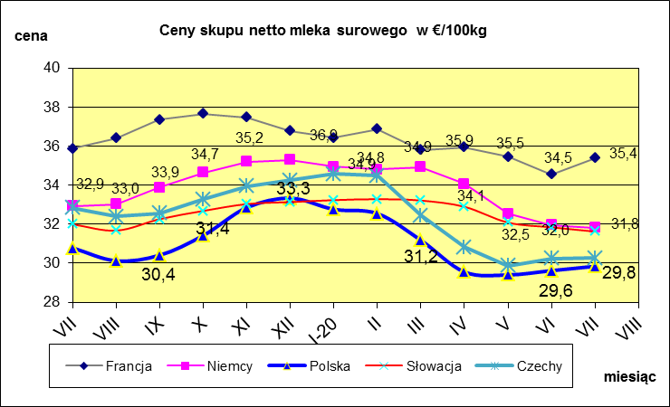
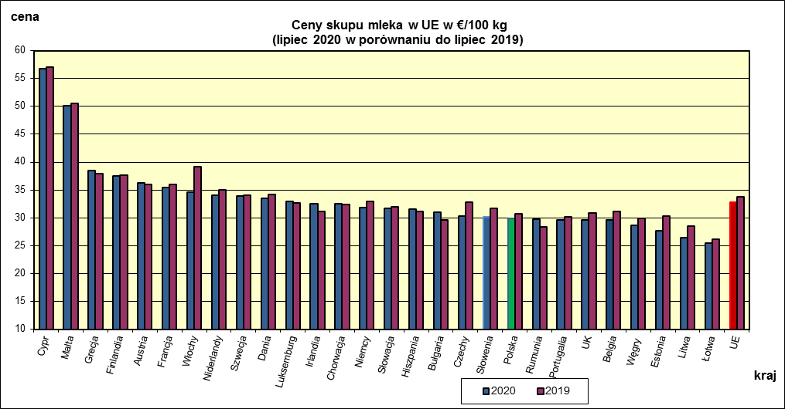
 | dane wstępne |  |  |  |  |  |  |  |  |  |  |  |  |  |  |  |  |  |  |  |  |  | VII-2020 | VII-2019
 |  |  |  |  |  |  |  |  |  |  |  |  |  |  |  |  |  |  |  |  |  | Cypr | 56.82 | 57.01
 |  |  |  |  |  |  |  |  |  |  |  |  |  |  |  |  |  |  |  |  |  | Malta | 50.18 | 50.55
 |  |  |  |  |  |  |  |  |  |  |  |  |  |  |  |  |  |  |  |  |  | Grecja | 38.48 | 37.93
 |  |  |  |  |  |  |  |  |  |  |  |  |  |  |  |  |  |  |  |  |  | Finlandia | 37.51 | 37.62
 |  |  |  |  |  |  |  |  |  |  |  |  |  |  |  |  |  |  |  |  |  | Austria | 36.24 | 35.97
 |  |  |  |  |  |  |  |  |  |  |  |  |  |  |  |  |  |  |  |  |  | Francja | 35.38 | 35.92
 |  |  |  |  |  |  |  |  |  |  |  |  |  |  |  |  |  |  |  |  |  | Włochy | 34.64 | 39.16
 |  |  |  |  |  |  |  |  |  |  |  |  |  |  |  |  |  |  |  |  |  | Niderlandy | 34 | 35
 |  |  |  |  |  |  |  |  |  |  |  |  |  |  |  |  |  |  |  |  |  | Szwecja | 33.87 | 34.02
 |  |  |  |  |  |  |  |  |  |  |  |  |  |  |  |  |  |  |  |  |  | Dania | 33.44 | 34.16
 |  |  |  |  |  |  |  |  |  |  |  |  |  |  |  |  |  |  |  |  |  | Luksemburg | 32.96 | 32.69
 |  |  |  |  |  |  |  |  |  |  |  |  |  |  |  |  |  |  |  |  |  | Irlandia | 32.53 | 31.08
 |  |  |  |  |  |  |  |  |  |  |  |  |  |  |  |  |  |  |  |  |  | Chorwacja | 32.49 | 32.44
 |  |  |  |  |  |  |  |  |  |  |  |  |  |  |  |  |  |  |  |  |  | Niemcy | 31.82 | 32.93
 |  |  |  |  |  |  |  |  |  |  |  |  |  |  |  |  |  |  |  |  |  | Słowacja | 31.62 | 31.99
 |  |  |  |  |  |  |  |  |  |  |  |  |  |  |  |  |  |  |  |  |  | Hiszpania | 31.55 | 31.07
 | Ceny sprzedaży netto (bez VAT) odtłuszczonego mleka w proszku i masła ekstra w blokach*. |  |  |  |  |  |  |  |  |  |  |  |  |  |  |  |  |  |  |  |  | Bułgaria | 30.94 | 29.66
 |  |  |  |  |  |  |  |  |  |  |  |  |  |  |  |  |  |  |  |  |  | Czechy | 30.26 | 32.83
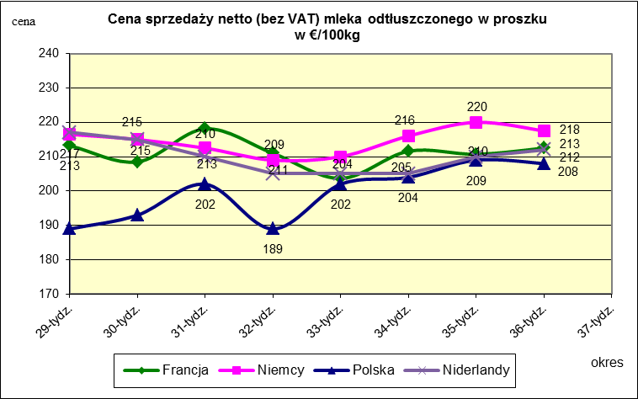
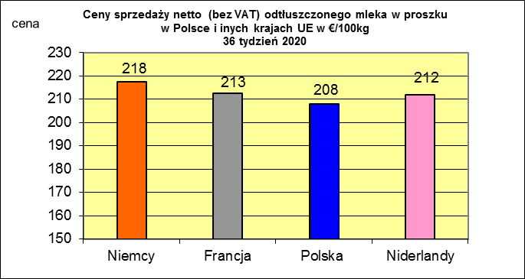
 |  |  |  |  |  |  |  |  |  |  |  |  |  |  |  |  |  |  |  |  |  | Słowenia | 30.16 | 31.74
 |  |  |  |  |  |  |  |  |  |  |  |  |  |  |  |  |  |  |  |  |  | Polska | 29.84 | 30.78
 |  |  |  |  |  |  |  |  |  |  |  |  |  |  |  |  |  |  |  |  |  | Rumunia | 29.7 | 28.43
 |  |  |  |  |  |  |  |  |  |  |  |  |  |  |  |  |  |  |  |  |  | Portugalia | 29.64 | 30.17
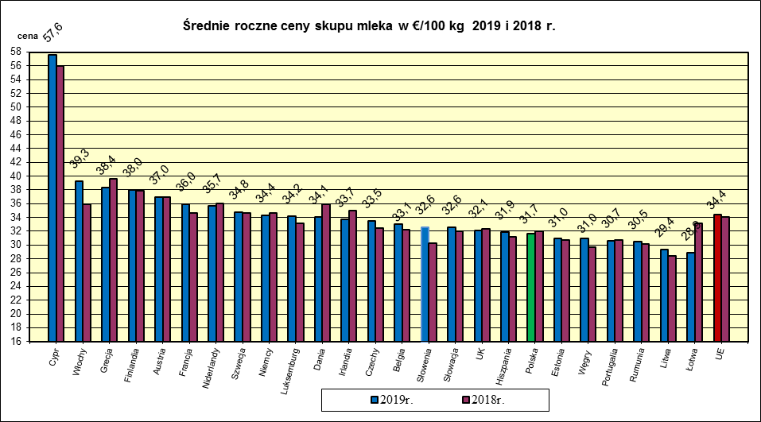
 |  |  |  |  |  |  |  |  |  |  |  |  |  |  |  |  |  |  |  |  |  | UK | 29.57 | 30.82
 |  |  |  |  |  |  |  |  |  |  |  |  |  |  |  |  |  |  |  |  |  | Belgia | 29.56 | 31.12
 |  |  |  |  |  |  |  |  |  |  |  |  |  |  |  |  |  |  |  |  |  | Węgry | 28.59 | 29.83
 |  |  |  |  |  |  |  |  |  |  |  |  |  |  |  |  |  |  |  |  |  | Estonia | 27.71 | 30.34
 |  |  |  |  |  |  |  |  |  |  |  |  |  |  |  |  |  |  |  |  |  | Litwa | 26.48 | 28.44
 |  |  |  |  |  |  |  |  |  |  |  |  |  |  |  |  |  |  |  |  |  | Łotwa | 25.49 | 26.21
 |  |  |  |  |  |  |  |  |  |  |  |  |  |  |  |  |  |  |  |  |  | UE | 32.84 | 33.83
 |  |  |  |  |  |  |  |  |  |  |  |  |  |  |  |  |  |  |  |  |  | UE + UK | 32.52 | 33.54

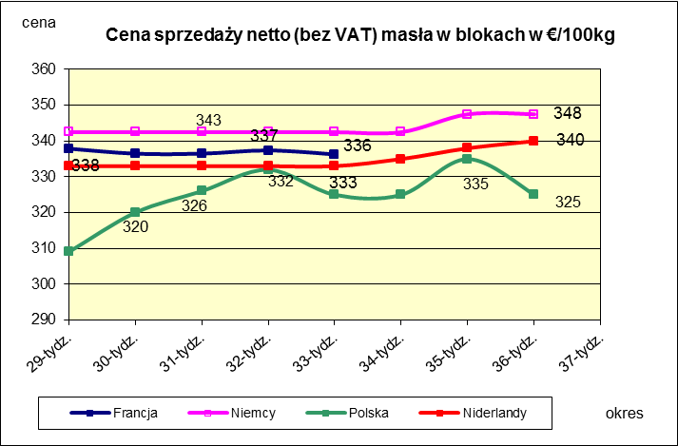
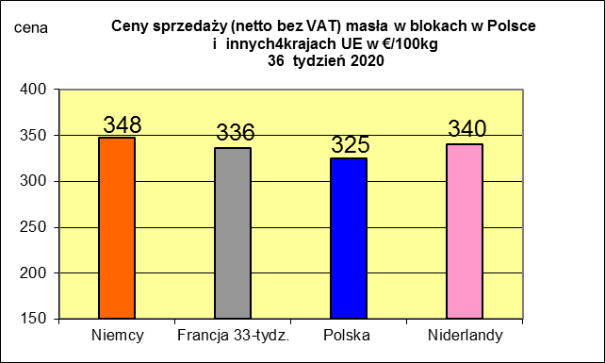
 |  |  |  |  |  |  |  |  |  |  |  |  |  |  |  |  |  |  |  |  |  |  | 2019r. | 2018r.
 |  |  |  |  |  |  |  |  |  |  |  |  |  |  |  |  |  |  |  |  |  | Cypr | 57.63 | 55.97
 |  |  |  |  |  |  |  |  |  |  |  |  |  |  |  |  |  |  |  |  |  | Włochy | 39.32 | 35.87
 |  |  |  |  |  |  |  |  |  |  |  |  |  |  |  |  |  |  |  |  |  | Grecja | 38.37 | 39.62
 |  |  |  |  |  |  |  |  |  |  |  |  |  |  |  |  |  |  |  |  |  | Finlandia | 38.03 | 37.84
 |  |  |  |  |  |  |  |  |  |  |  |  |  |  |  |  |  |  |  |  |  | Austria | 36.97 | 36.95
 |  |  |  |  |  |  |  |  |  |  |  |  |  |  |  |  |  |  |  |  |  | Francja | 35.95 | 34.66
 |  |  |  |  |  |  |  |  |  |  |  |  |  |  |  |  |  |  |  |  |  | Niderlandy | 35.66 | 36.04
 |  |  |  |  |  |  |  |  |  |  |  |  |  |  |  |  |  |  |  |  |  | Szwecja | 34.82 | 34.64
 |  |  |  |  |  |  |  |  |  |  |  |  |  |  |  |  |  |  |  |  |  | Niemcy | 34.35 | 34.71
 |  |  |  |  |  |  |  |  |  |  |  |  |  |  |  |  |  |  |  |  |  | Luksemburg | 34.22 | 33.19
 |  |  |  |  |  |  |  |  |  |  |  |  |  |  |  |  |  |  |  |  |  | Dania | 34.11 | 35.96
 |  |  |  |  |  |  |  |  |  |  |  |  |  |  |  |  |  |  |  |  |  | Irlandia | 33.69 | 35.04
 |  |  |  |  |  |  |  |  |  |  |  |  |  |  |  |  |  |  |  |  |  | Czechy | 33.53 | 32.5
 |  |  |  |  |  |  |  |  |  |  |  |  |  |  |  |  |  |  |  |  |  | Belgia | 33.05 | 32.19
 |  |  |  |  |  |  |  |  |  |  |  |  |  |  |  |  |  |  |  |  |  | Słowenia | 32.62 | 30.3
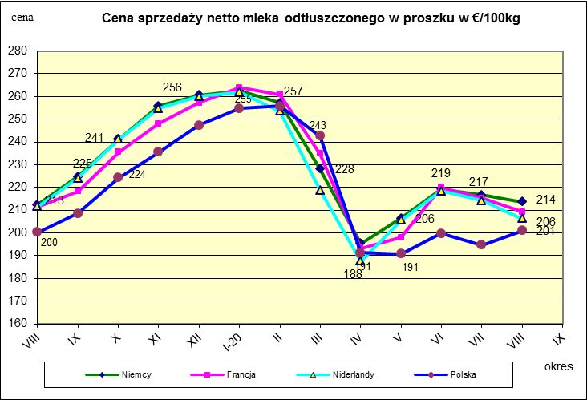
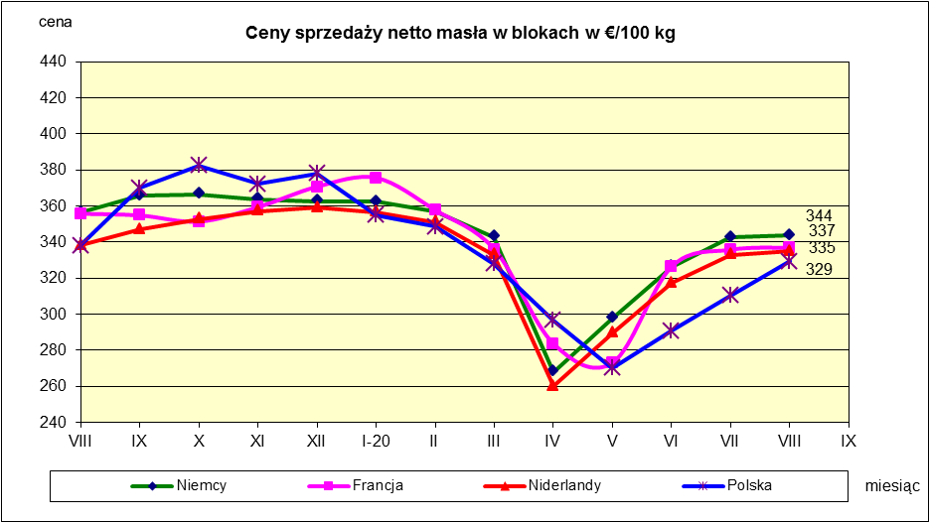
 |  |  |  |  |  |  |  |  |  |  |  |  |  |  |  |  |  |  |  |  |  | Słowacja | 32.6 | 31.96
 |  |  |  |  |  |  |  |  |  |  |  |  |  |  |  |  |  |  |  |  |  | UK | 32.08 | 32.37
 |  |  |  |  |  |  |  |  |  |  |  |  |  |  |  |  |  |  |  |  |  | Hiszpania | 31.85 | 31.23
 |  |  |  |  |  |  |  |  |  |  |  |  |  |  |  |  |  |  |  |  |  | Polska | 31.69 | 31.98
 |  |  |  |  |  |  |  |  |  |  |  |  |  |  |  |  |  |  |  |  |  | Estonia | 31 | 30.74
 |  |  |  |  |  |  |  |  |  |  |  |  |  |  |  |  |  |  |  |  |  | Węgry | 30.98 | 29.75
 |  |  |  |  |  |  |  |  |  |  |  |  |  |  |  |  |  |  |  |  |  | Portugalia | 30.65 | 30.75
 |  |  |  |  |  |  |  |  |  |  |  |  |  |  |  |  |  |  |  |  |  | Rumunia | 30.46 | 30.12
 |  |  |  |  |  |  |  |  |  |  |  |  |  |  |  |  |  |  |  |  |  | Litwa | 29.39 | 28.38
 |  |  |  |  |  |  |  |  |  |  |  |  |  |  |  |  |  |  |  |  |  | Łotwa | 28.88 | 33.19
 |  |  |  |  |  |  |  |  |  |  |  |  |  |  |  |  |  |  |  |  |  | UE | 34.43 | 34.11

*Źródło:clal.it, FranceAgriMer, prodzuivel.nl

